1.はじめに
1. はじめに

1.1. 本文書の目的
 |  | 本文書は統合顧客DB システムの基盤移行（処理用DB 老朽化対応）における移行後のシステム基盤に関する構成を規定することを目的とし、以下の項目について記載する。
 |  | 1. 本システムのシステム基盤に求められる要件
 |  | 2. システム構成設計に伴う制約
 |  | 3. 要件、制約/条件を達成するための設計方針
 |  | 4. 設計方針に基づいたIT インフラのアーキテクチャ（論理設計（機能分割））
 |  | 5. 論理設計を実現するための全体システム構成設計
 |  | 6. システムを構成するN/W やサーバ機器個々の構成設計
 |  | 7. 本システムのシステム基盤を運用するための方針、留意点
 |  | 8. 現行環境（RHEL 5.4／Oracle 11g／WebLogic 10.3.4／ASTERIA 4.5.1）から移行後環境への移行方式（付録A）
 |  | 本文書の一部は、下記タスクへのインプット情報となる。
 |  | ・環境構築の基本情報
 |  | ・システム運用設計への基本情報
 |  | ・移行計画・移行手順書作成への基本情報
 |  | 本文書は「統合顧客DB システム 基盤設計書 Ver1.0.1（2011/07/14）」をベースとし、移行に伴い変更・追加した箇所を赤字で示す。【要確認】は移行設計として確定が必要な事項を示す。
1.2. 本文書の管理
 |  | 本文書は運用引継ぎフェーズのシャドーイング実施後に環境引渡しとともに、運用部門に移管する。
 |  | 運用部門への移管後に機器、環境の設計変更・構成変更が発生した場合は運用部門で本文書の変更および管理を行う。
 |  | なお、移管後に設計変更・構成変更が発生した場合、運用部門からの要請があればシステム基盤部門はレビューに応じるものとする。
1.3. 本文書の適用範囲
 |  | 本文書の適用範囲を以下に示す。
 |  | 下図（図 1-1 システム構成（移行後））の黄色部分を適用範囲とする。
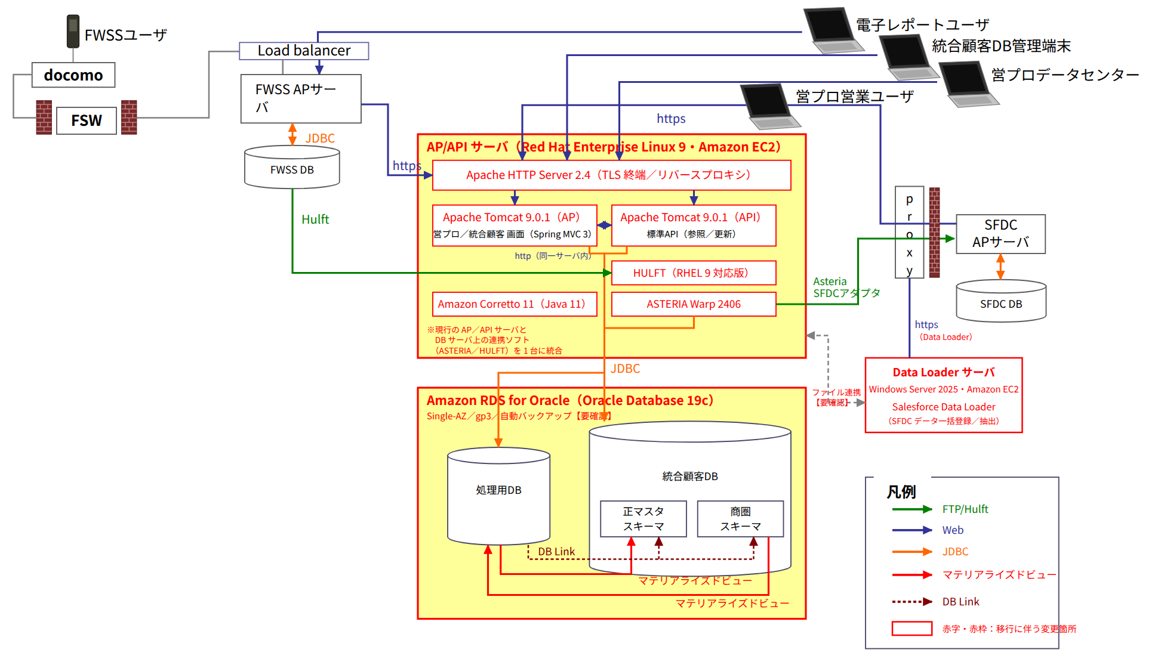

 |  | 図 1-1 システム構成（移行後）
 |  | ※赤字・赤枠は移行に伴う変更箇所。現行構成は「統合顧客DB システム 基盤設計書 Ver1.0.1」図 1-1 を参照。

 |  | 統合顧客DB システムの連携対象となるサービスの定義と関連について以下へ記述する。
 |  | ・お客様情報管理サービス
 |  |  | 下記お客様情報の管理を行うサービス。
 |  |  | ・実績情報
 |  |  | ・顧客・事業所情報
 |  |  | ・契約情報
 |  |  | ・品目情報
 |  |  | ・活動情報
 |  |  | ・商談情報
 |  |  | ・担当者情報
 |  | ・データ提供サービス
 |  |  | 統合顧客DB で管理しているお客様情報をユーザに提供するサービス。
1.4. 関連文書
 | 1.4.1. 上位文書
 |  | 表 1-1
 |  | No | 文書名 |  |  |  |  | 公開日
 |  | 1 | TA 戦略 |  |  |  |  | 2011/2/23
 |  | 2 | プロジェクト計画書(第一期・第二期) |  |  |  |  | 2010/12/14
 |  | 3 | 処理用DB老朽化対応 プロジェクト計画書【要確認】 |  |  |  |  | （記入）

 | 1.4.2. 参照文書
 |  | 表 1-2
 |  | NO | 文書名 |  |  |  | 版 | 最終更新日 | 作成者
 |  | 1 | Oracle 設計書 |  |  |  | 1.0 | 2011/6/30 | FXIS
 |  | 2 | WebLogic 設計書 |  |  |  | 1.0 | 2011/6/30 | FXIS
 |  | 3 | 統合顧客DB システム 基盤設計書（現行） |  |  |  | 1.0.1 | 2011/7/14 | FXIS
 |  | 4 | 統合顧客DB システム WebLogic 設計書 ver2（復元清書版） |  |  |  | ver2 | 2026/9/14 | （記入）
 |  | 5 | 統合顧客DB システム Tomcat/Apache 設計書（移行版） |  |  |  | 作成予定 | － | （記入）
 |  | 6 | 統合顧客DB システム RDS for Oracle 設計書（移行版） |  |  |  | 作成予定 | － | （記入）
 |  | 7 | 統合顧客DB システム ASTERIA Warp 2406 移行設計書 |  |  |  | 作成予定 | － | （記入）
 |  | 8 | AWS 環境定義書（VPC・サブネット・セキュリティグループ・IAM） |  |  |  | 作成予定 | － | （記入）

 | 1.4.3. 規程/基準/ガイド
 |  | 表 1-3
 |  | 文書名 |  |  |  | 版（作成日） |  | 作成元組織 | 準拠対象
 |  | FxWAN 網サービス利用ガイド http://fxwan.fxis.co.jp/guide.xdw http://fxwan.fxis.co.jp/guide/index.html |  |  |  | 1.0.0 （2007/01/01） |  | FX ICS | 準拠
 |  | ウイルス/セキュリティパッチ情報サイト http://virus.kdc.fujixerox.co.jp/index.htm |  |  |  | 1.0.0 （2007/01/01） |  | FX ICS | 未準拠
 |  | 情報セキュリティ規程 http://docubase.fujixerox.co.jp/com/kitei/GTEIC-0601-0100/index.html |  |  |  | G程 C-0601-0100 |  | FX 総務部/情報通信システム部 | 準拠
 |  | 情報システム管理基本規程 http://docubase.ssc.fxhq.fujixerox.co.jp/cgi-bin/kitei_index.cgi?kitei_no=TEIC-0300-0500 |  |  |  | 程 C-0300-0500 |  | FX 情報通信システム部 | 準拠
 |  | 情報システムにおける個人情報管理規程 http://docubase.ssc.fxhq.fujixerox.co.jp/cgi-bin/kitei_index.cgi?kitei_no=TEIC-0300-0600 |  |  |  | 程 C-0300-0600 |  | FX 情報通信システム部 | 未準拠
 |  | 富士ゼロックス・電子メール/インターネットの利用に関する指針 http://docubase.ssc.fxhq.fujixerox.co.jp/cgi-bin/kitei_index.cgi?kitei_no=TEIC-0300-0400 |  |  |  | 程 C-0300-0400 |  | FX 情報セキュリティ部 | 準拠
 |  | Windows NT/2000 サーバセキュリティ基準 http://docubase.fujixerox.co.jp/Cim/is-standard/guide/is-004/is-004-index.html http://docubase.fujixerox.co.jp/Cim/is-standard/documents/IS-004.xdw |  |  |  | IS-004 2001-05-31 第1版 |  | FX 情報通信システム部 | 未準拠
 |  | 社外向けWeb サイト/ドメイン名情報登録に関するガイド http://docubase.fujixerox.co.jp/Cim/is-standard/documents/IS-009.xdw |  |  |  | IS-009 |  | FX 情報通信システム部 | 未準拠
 |  | インターネットWeb インフラ標準（第1.1 版） 一般非公開 |  |  |  | IS-011 第1.1 版 |  | FX 情報通信システム部 | 準拠
 |  | モバイルセキュリティガイド http://docubase.fujixerox.co.jp/Cim/is-standard/documents/IS-012.xdw |  |  |  | IS-012 第1.0 版（2007/07/11） |  | FX 情報通信システム部 | 未準拠
 |  | 本番データテスト利用セキュリティ基準 http://docubase.fujixerox.co.jp/Cim/is-standard/guide/is-013/is-013-index.html http://docubase.fujixerox.co.jp/Cim/is-standard/documents/IS-013.xdw |  |  |  | IS-013 （2003/10/09） |  | FX 情報通信システム部 | 準拠
 |  | インターネットWeb セキュリティ基準（第1.1 版） 一般非公開 |  |  |  | IS-025 第1.1 版 |  | FX 情報通信システム部 | 準拠
 |  | WebSite 構築運用ガイド http://docubase.ssc.fxhq.fujixerox.co.jp/guide/WebSiteGuide/ |  |  |  | ※Web システム |  | FX 情報通信システム部 | 未準拠
 |  | ユーザー情報管理について http://www.kdc.fujixerox.co.jp/ums/ |  |  |  | ※Web システム |  | 業務主管部門は 人事部/総務部/情報セキュリティ部 システム主管部門は 情報通信システム部 | 未準拠
 |  | Xnet http://www.kdc.fujixerox.co.jp/xnet/fx/index.html |  |  |  | ※Web システム |  | FX 情報通信システム部 | 準拠
 |  | 新PC 資源管理 http://www.kdc.fujixerox.co.jp/pckanri/ |  |  |  | ※Web システム |  | FX 情報通信システム部 | 未準拠
 |  | Amazon RDS for Oracle ユーザーガイド／Amazon EC2 ユーザーガイド |  |  |  | 最新版 |  | AWS | 準拠
 |  | Red Hat Enterprise Linux 9 製品ドキュメント（セキュリティ強化ガイド含む） |  |  |  | 最新版 |  | Red Hat | 準拠
 |  | ASTERIA Warp 2406 マニュアル／旧バージョンからの移行ガイド |  |  |  | 2406 |  | アステリア株式会社 | 準拠
 |  | Apache Tomcat 9 Documentation／Apache HTTP Server 2.4 Documentation |  |  |  | 9.0／2.4 |  | Apache Software Foundation | 準拠

 |  | ※現行基盤設計書に記載の規程類は記載どおり転記した。最新版の有無および移行後の適用要否は移行時に再確認する【要確認】。
 | 1.4.4. 添付文書
 |  | ・環境定義書
 |  | ・ユーザー・パスワード管理表
 |  | ・IP アドレス一覧
 |  | ・AWS リソース一覧（VPC・サブネット・セキュリティグループ・EC2/RDS インスタンス・IAM ロール）
 |  | ・移行手順書（データベース移行・アプリケーション移行・ASTERIA フロー移行）
1.5. 用語説明
 |  | 表 1-4
 |  | 用語 |  | 読み | 意味
 |  | FX |  | ｴﾌｴｯｸｽ | 富士ゼロックス株式会社の略称
 |  | FXIS |  | ｴﾌｴｯｸｽｱｲｴｽ | 富士ゼロックス情報システム株式会社の略称
 |  | 統合顧客DB システム |  | ﾄｳｺﾞｳｺｷｬｸﾃﾞｨｰﾋﾞｰｼｽﾃﾑ | 様々な業務プロセス上で蓄積されたお客様情報を統合化し情報の制度、鮮度を適切に維持管理するとともに幅広いユーザー層に自由度の高いデータ活用を提供するシステム
 |  | FWSS |  | ｴﾌﾀﾞﾌﾞﾙｴｽｴｽ | Field Work Support System の略 富士ゼロックスの基幹システム
 |  | 営プロ |  | ｴｰﾌﾟﾛ | インターネットを介して必要なマスタデータ・トランザクションデータをSFDC 側のデータセンターに配置し、これらを利用した業務機能の提供をインターネットを介して行うシステム
 |  | SFDC |  | ｴｽｴﾌﾃﾞｨｰｼｰ | Salesforce.com の略。CRM ソリューションを中心としたクラウドコンピューティング・サービスの提供企業。顧客情報を独自DB で管理し、Internet 経由でお客様DB へ配信する。
 |  | asteria |  | ｱｽﾃﾘｱ | Oracle やsalesforce とのデータ連携をおこなうデータ連携ソフトウェア（移行後は ASTERIA Warp 2406 を指す）
 |  | FTP-LAN |  | ｴﾌﾃｨﾋﾟｰﾗﾝ | ftp 通信を行う為のネットワーク
 |  | AWS |  | ｴｰﾀﾞﾌﾞﾘｭｰｴｽ | Amazon Web Services の略。本システムの現行および移行後の稼動基盤となるクラウドサービス
 |  | EC2 |  | ｲｰｼｰﾂｰ | Amazon Elastic Compute Cloud の略。AWS 上の仮想サーバサービス。AP/API サーバおよび Data Loader サーバを EC2 で構成する
 |  | RDS for Oracle |  | ｱｰﾙﾃﾞｨｰｴｽﾌｫｰｵﾗｸﾙ | Amazon Relational Database Service for Oracle の略。AWS が OS・DB エンジンを管理するマネージド型 Oracle Database。移行後の統合顧客DB／処理用DB の稼動基盤
 |  | S3 |  | ｴｽｽﾘｰ | Amazon Simple Storage Service の略。オブジェクトストレージ。Data Pump ダンプファイルの受け渡し（RDS S3 統合）およびバックアップ退避先として利用する
 |  | Data Pump |  | ﾃﾞｰﾀﾎﾟﾝﾌﾟ | Oracle Database のエクスポート／インポートユーティリティ（expdp／impdp、DBMS_DATAPUMP）。Oracle 11g から RDS for Oracle 19c へのデータ移行に利用する
 |  | Tomcat |  | ﾄﾑｷｬｯﾄ | Apache Tomcat。Java Servlet／JSP コンテナ。移行後は WebLogic Server に代わる Web アプリケーションサーバとして Apache Tomcat 9.0.1 を利用する
 |  | Corretto |  | ｺﾚｯﾄ | Amazon Corretto。AWS が提供する OpenJDK ディストリビューション。移行後の Java 実行環境（Java 11 LTS）
 |  | Data Loader |  | ﾃﾞｰﾀﾛｰﾀﾞｰ | Salesforce Data Loader。SFDC へのデータ一括登録・抽出ツール。Windows Server 2025 上で稼動させる

2.システム概要
2. システム概要

 | 本章では統合顧客DB システムの目的、機能、および統合顧客DB システムの中で設計対象とするインフラ、レイヤについて記述する。
 | 本移行はシステム基盤（OS・ミドルウェア・データベース）の更改であり、システムの目的および機能の変更は行わない。
2.1. システムの目的
 | 本統合顧客DB システムはお客様情報の統合化、情報オーナーを明確にして情報鮮度を維持・管理するための推進体制の確立、利用者が自由度の高いデータ活用を行える環境を構築することを目的とする。
2.2. システムの機能
 | システムの機能概要については下図(図 2-1)を参照のこと
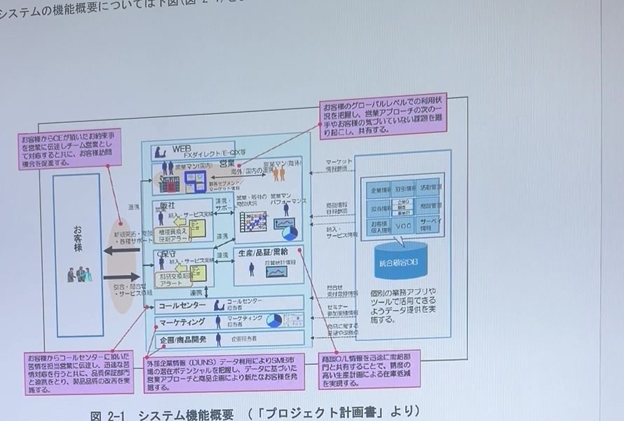

 | 図 2-1 システム機能概要 （「プロジェクト計画書」より）
 | （ver1：動画からの画面キャプチャを仮置き。正式版では作図し直すこと）※移行による機能変更なし（現行基盤設計書の図を転記）

2.3. システム機能関連図
 | システム機能関連図(図 2-2 参照)では、本文書の対象となる統合顧客DB システムの機能の関連を定義する。
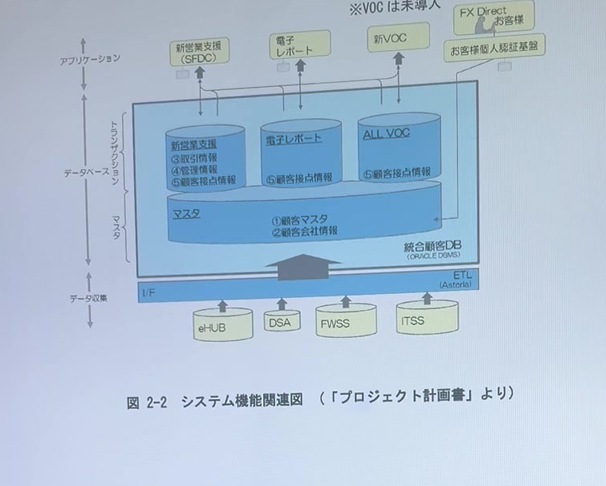

 | 図 2-2 システム機能関連図 （「プロジェクト計画書」より）
 | （ver1：動画からの画面キャプチャを仮置き。正式版では作図し直すこと）※移行による機能変更なし（現行基盤設計書の図を転記）

 | 本設計書では、下図(図 2-3)における色のついた範囲を対象とし、システム基盤として以下をシステム設計の範囲とする。
 | ・機能を搭載するサーバ構成（Amazon EC2）
 | ・機能を実現するためのミドルウェアの構成（Apache HTTP Server／Tomcat／Java／ASTERIA Warp／HULFT）
 | ・機能を実現するためのデータベースサービスの構成（Amazon RDS for Oracle）
 | ・サーバ間で通信を行うためのネットワーク構成（AWS VPC）
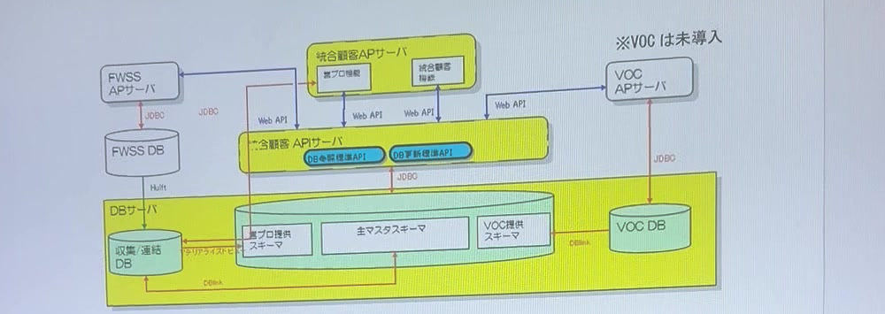

 | 図 2-3
 | （ver1：動画からの画面キャプチャを仮置き。正式版では作図し直すこと）※対象範囲は現行と同一（現行基盤設計書の図を転記）

6.論理設計
6. システム構成の論理設計

 |  | 本章では5 章で定義した設計方針に基づき、3 章で記載している要件を満たす、統合顧客DB システムの論理構成を記述する。
6.1. システムアーキテクチャ概要
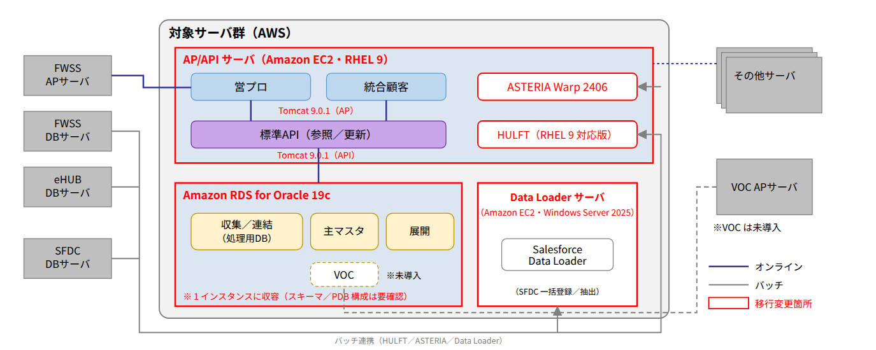

 |  | 図 6-1（移行後）
 |  | ※赤枠は移行に伴う変更箇所。現行の AP サーバ・API サーバは 1 台の EC2（AP/API サーバ）に統合し、DB サーバは Amazon RDS for Oracle 19c に置き換える。DB サーバ上の ASTERIA／HULFT は AP/API サーバ上に配置し、Salesforce Data Loader は Windows Server 2025（EC2）上に配置する。VOC は現行同様未導入。

6.2. ソフトウェア論理構成
 |  | ・本番機のソフトウェア論理構成を図 6-2 にて記載する。
 |  | 図 6-2
 |  | 層 |  | AP/API サーバ（EC2） |  |  | DB（Amazon RDS for Oracle） |  | Data Loader サーバ（EC2）
 |  | アプリケーション |  | Apache HTTP Server 2.4 Apache Tomcat 9.0.1（AP 用インスタンス） Apache Tomcat 9.0.1（API 用インスタンス） |  |  |  |  | Salesforce Data Loader
 |  | アプリケーション／データベース |  |  |  |  | Oracle Database 19c（RDS for Oracle）
 |  | Java 実行環境 |  | Amazon Corretto 11 |  |  | － |  | Data Loader 同梱 JRE
 |  | ファイル転送ソフトウェア |  | ASTERIA Warp 2406 Hulft（RHEL 9 対応版）
 |  | 監視用クライアント |  | Tivoli（RHEL 9 対応版【要確認】） JP1（RHEL 9 対応版【要確認】） |  |  | Amazon CloudWatch（RDS 標準） |  | Tivoli（Windows 版【要確認】） JP1（Windows 版【要確認】）
 |  | OS |  | Red Hat Enterprise Linux 9（x86_64） |  |  | AWS 管理（非公開） |  | Windows Server 2025

 |  | （ver1：原本の箱図を表形式で再現）※移行後は API サーバ列を廃止し AP/API サーバ列に統合、DB サーバ列を RDS 列に置換、Data Loader サーバ列を追加
 |  | ・QA 機のソフトウェア論理構成を図 6-3 にて記載する。開発機も QA 機と同一構成とする。
 |  | 図 6-3
 |  | 層 |  | AP/API サーバ（EC2） |  |  | DB（Amazon RDS for Oracle） |  | Data Loader サーバ（EC2）
 |  | アプリケーション |  | Apache HTTP Server 2.4 Apache Tomcat 9.0.1（AP 用インスタンス） Apache Tomcat 9.0.1（API 用インスタンス） |  |  |  |  | Salesforce Data Loader
 |  | アプリケーション／データベース |  |  |  |  | Oracle Database 19c（RDS for Oracle）
 |  | Java 実行環境 |  | Amazon Corretto 11 |  |  | － |  | Data Loader 同梱 JRE
 |  | ファイル転送ソフトウェア |  | ASTERIA Warp 2406 Hulft（RHEL 9 対応版）
 |  | 監視用クライアント |  | Tivoli（RHEL 9 対応版【要確認】） JP1（RHEL 9 対応版【要確認】） |  |  | Amazon CloudWatch（RDS 標準） |  | Tivoli（Windows 版【要確認】） JP1（Windows 版【要確認】）
 |  | OS |  | Red Hat Enterprise Linux 9（x86_64） |  |  | AWS 管理（非公開） |  | Windows Server 2025

 |  | （ver1：原本の箱図を表形式で再現）※現行 QA 機 API サーバの Oracle HTTP Server は廃止（Apache HTTP Server に統一）
6.3. ネットワーク論理構成
 |  | 「5.設計方針」に則り、本システムのネットワーク論理構成を図 6-4 にて記載する。
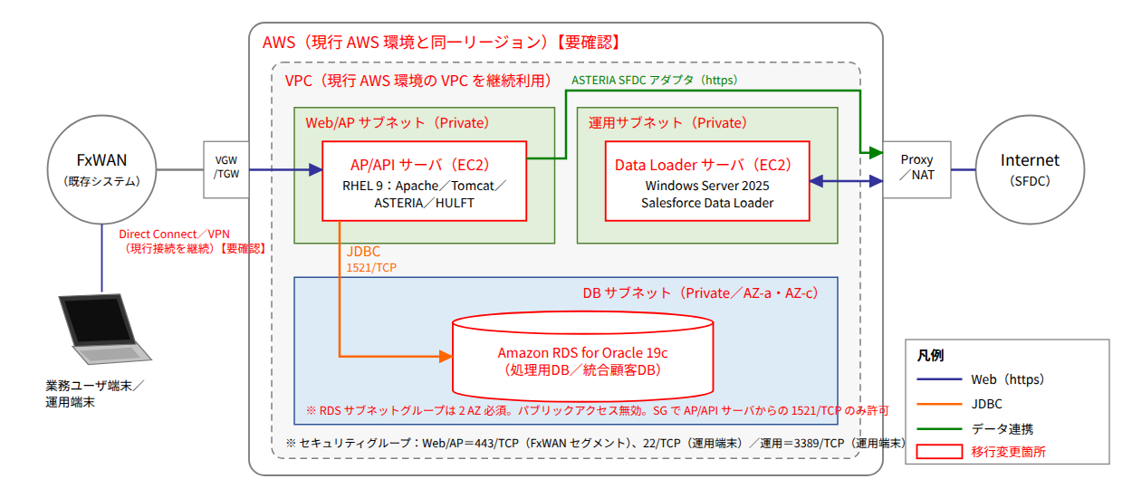

 |  | 図 6-4（移行後）
 |  | ※現行の横浜データセンター内 LAN 構成（FxWAN／オンライン LAN／データ連携用 LAN／FTP ネット用 LAN）を AWS VPC のサブネット構成に読み替える。

 |  | ネットワーク論理構成における、各ネットワークの利用定義は下表のとおり
 |  | 表 6-1
 |  | ネットワーク名称 |  |  | 利用定義
 |  | FxWAN |  |  | 既存システムとの連携およびシステムの監視を行う（AWS VPC とは Direct Connect／VPN で接続。現行 AWS 環境の接続を継続利用【要確認】）
 |  | Web/AP サブネット（旧：オンラインLAN） |  |  | 業務ユーザおよび FWSS からの HTTPS 接続を受ける AP/API サーバ（EC2）を配置するプライベートサブネット
 |  | DB サブネット（旧：データ連携用LAN） |  |  | RDS for Oracle を配置するプライベートサブネット（RDS サブネットグループの要件により 2 つのアベイラビリティゾーンに配置）。AP/API サーバ・Data Loader サーバからの JDBC（1521/TCP）接続のみ許可
 |  | FTP ネット用LAN |  |  | 海老名DC に設置されているサーバとファイル転送を行う（FxWAN 経由。専用サブネットは設けず、セキュリティグループで制御する）
 |  | 運用サブネット |  |  | Data Loader サーバ（Windows Server 2025）を配置するプライベートサブネット。Proxy／NAT 経由で SFDC（Internet）へ接続する

 |  | 表 6-2
 |  | サーバ/機器名称 |  |  | 利用定義
 |  | LB |  |  | ロードバランサ ・本移行では利用しない（単一サーバ構成） ・将来 AP/API サーバをスケールアウトする場合は AWS ALB を導入し、TLS 終端を ALB に移す【要確認】
 |  | AP/API |  |  | AP/API サーバ（EC2・RHEL 9） ・業務ユーザーと TLS による通信を行う（Apache HTTP Server で TLS 終端し、AP 用 Tomcat へリバースプロキシ） ・API 機能は同一サーバ上の API 用 Tomcat インスタンスで提供し、FWSS からの接続も Apache 経由で受ける ・ASTERIA／HULFT によるバッチ連携はこのサーバから FxWAN を利用する
 |  | API |  |  | API サーバ ・AP/API サーバに統合のため廃止
 |  | RDS |  |  | Amazon RDS for Oracle ・AP/API サーバから DB サブネット経由で JDBC 接続 ・パブリックアクセス無効、セキュリティグループで接続元を限定
 |  | DL |  |  | Data Loader サーバ（EC2・Windows Server 2025） ・Salesforce Data Loader により SFDC との一括データ連携を行う（Proxy 経由の HTTPS）

6.4. ボリューム論理構成
 |  | 本システムで利用するボリュームの論理構成について記載する
 |  | 表 6-3
 |  | サーバ名 |  | 用途 | 種別 | 必要容量 | 用途 |  |  | 容量
 |  | AP/API サーバ（本番・QA・開発共通） |  |  | EBS gp3 | 1,100GB | システム領域（ルートボリューム） |  |  | 100GB
 |  |  |  |  |  |  | ミドルウェア・ログ・アプリケーション領域（/disk1） |  |  | 200GB
 |  |  |  |  |  |  | ASTERIA/hulft 連携データ領域（/disk2） |  |  | 500GB
 |  |  |  |  |  |  | バックアップ・エクスポート一時領域（/disk3）※S3 転送前の一時保管 |  |  | 300GB
 |  | RDS（本番） |  |  | RDS ストレージ gp3 | 1,500GB | システム系/MV ログ、ユーザーデータ、アーカイブログ（自動バックアップ用）、DATA_PUMP_DIR（エクスポート一時領域）を含む ※ストレージ自動拡張を有効化（上限 3,000GB）【要確認】 |  |  | 1,500GB
 |  | RDS（QA） |  |  | RDS ストレージ gp3 | 1,500GB | 同上（現行 QA の PT 環境・教育環境分を含む）【要確認】 |  |  | 1,500GB
 |  | RDS（開発） |  |  | RDS ストレージ gp3 | 500GB | 同上（開発用の縮小構成）【要確認】 |  |  | 500GB
 |  | Data Loader サーバ（本番・QA・開発共通） |  |  | EBS gp3 | 200GB | システム領域（C:） |  |  | 100GB
 |  |  |  |  |  |  | データ領域（D:）：Data Loader 入出力 CSV・ログ |  |  | 100GB

 |  | ※現行の RAID6 による冗長化は EBS／RDS ストレージ側で担保されるため記載を廃止。現行 DB サーバのバックアップ領域（500GB）・エクスポートデータ領域（500GB）は RDS 自動バックアップおよび S3 に置き換える。
6.5. 冗長化設計
 | 6.5.1. サーバ
 |  | 本システムにおけるサーバの冗長化は行わない。EC2 は自動復旧（Auto Recovery）を有効化する。RDS は Single-AZ 構成とし、本番環境の Multi-AZ 化は課題として管理する【要確認】。
 | 6.5.2. 電源設備・装置
 |  | AWS の設計に従う
 | 6.5.3. CPU
 |  | ・AWS の設計に従う
 | 6.5.4. メモリ
 |  | 本システムにおける機器のメモリは冗長化しない。
 | 6.5.5. 内蔵ディスク
 |  | ・Amazon EBS（AWS 側でアベイラビリティゾーン内に複製）の設計に従う。
 | 6.5.6. ネットワーク
 |  | ・AWS の設計に従う。
 | 6.5.7. ファイバチャネル
 |  | ・対象外（EBS／RDS ストレージを利用するため）。
6.6. データリカバリ・バックアップ設計
 |  | 3.2.1 システム全体の可用性 3.2.6 リカバリならびに、5.6 リカバリ方針・5.7 バックアップ方針を受けて、リカバリ・バックアップの論理設計を行う。
 | 6.6.1. リカバリポイント
 |  | ・システム領域については、直近のシステム変更時のAMI（EBS スナップショット）をリカバリポイントとする。
 |  | ・業務データ領域は、RDS 自動バックアップによる任意時点（直近 5 分前まで、保持 7 日）および週次で取得した手動スナップショットをリカバリポイントとする。
 | 6.6.2. バックアップ取得方法
 |  | ・システム領域
 |  |  | ・システム変更時に手動で取得する（AMI 作成）。
 |  | ・業務データ領域
 |  |  | ・Export（Data Pump→S3）およびRDS バックアップ機能（自動バックアップ・手動スナップショット）を利用し取得する。
 | 6.6.3. バックアップ保存数
 |  | バックアップの保存日数および世代数は以下のとおりとする。
 |  | 表 6-4
 |  | ﾊﾞｯｸｱｯﾌﾟ対象 |  | 保存先 |  |  |  | 保存日数 | 世代数
 |  | システムデータ |  | AMI（Amazon EBS スナップショット） |  |  |  | 次回システム変更時まで | 2 世代
 |  | 業務データ |  | RDS 自動バックアップ（AWS 管理領域） |  |  |  | 7 日間 | －（連続、ポイントインタイムリカバリ）
 |  | 業務データ |  | RDS 手動スナップショット |  |  |  | 次回バックアップ取得時まで | 2 世代
 |  | 業務データ（エクスポート） |  | Amazon S3（Data Pump ダンプ） |  |  |  | 7 日間 | 7 世代

9.物理設計
9. 物理設計

9.1. 命名規則
 |  | 現行の命名規則を踏襲し、EC2 の Name タグおよび OS のホスト名として設定する。RDS はインスタンス識別子に適用する。
 | 9.1.1. ホスト名
 |  | 本項では、統合顧客DB システムのホスト名の命名規則について記述する。
 |  | ・命名方針
 |  |  | 統合顧客DB システム内で一意にする。
 |  | ・フォーマット
 |  |  | ＜システム固有ID＞ + ＜サーバ種別＞ + ＜環境区分＞ + ＜シーケンシャル＞ + ＜ネットワーク種別＞ + ＜QA 環境種別＞
 |  |  | ※斜体は可変
 |  | 表 9-1 ホスト名の命名規則フォーマット
 |  | 名称 |  | 桁数 | コード |  | 説明
 |  | システム固有ID |  | 2 | ic |  | 共通プラットフォームの規則に準ずる（固定）※移行後も「ic」を継続使用
 |  | サーバ種別 |  | 2 | ap |  | AP サーバ（移行後：AP/API サーバ）
 |  |  |  |  | wa |  | API サーバ（移行後は AP/API サーバに統合のため新規採番しない）
 |  |  |  |  | db |  | DB サーバ（移行後：RDS インスタンス識別子として使用。ネットワーク種別は付加しない）
 |  |  |  |  | gw |  | データ連携機
 |  |  |  |  | dl |  | Data Loader サーバ（Windows Server 2025）
 |  | 環境区分 |  | 1 | h |  | 本番機
 |  |  |  |  | q |  | QA 機
 |  |  |  |  | d |  | 開発機
 |  | シーケンシャル |  | 2 | 00～99 |  | 論理：00 物理：01～99
 |  | ネットワーク種別 |  | 1 | w |  | FxWAN
 |  |  |  |  | f |  | FTP-LAN
 |  |  |  |  | c |  | 管理LAN
 |  |  |  |  | l |  | OnlineLAN
 |  |  |  |  | d |  | Data 転送LAN
 |  |  |  |  | z |  | DMZ-LAN
 |  |  |  |  | i |  | ExtranetLAN
 |  |  |  |  | m |  | 機器制御LAN1
 |  |  |  |  | n |  | 機器制御LAN2
 |  |  |  |  | s |  | ISN(Inter SCF Network)
 |  | QA 環境種別 ※ |  | 3 | _pt |  | PT 環境
 |  |  |  |  | _tr |  | 教育環境

 |  | ※QA 環境種別は、QA 機のPT 環境または教育環境時のみ付加する。
 |  | 表 9-1-1 移行後のホスト名・識別子一覧
 |  | サーバ |  |  |  | 本番 |  | QA | 開発
 |  | AP/API サーバ（EC2） |  |  |  | icaph01w |  | icapq01w | icapd01w
 |  | RDS for Oracle（DB 識別子） |  |  |  | icdbh01 |  | icdbq01 | icdbd01
 |  | Data Loader サーバ（EC2） |  |  |  | icdlh01w |  | icdlq01w | icdld01w

 | 9.1.2. OS ユーザID
 |  | 本項では、統合顧客DB システムのOS ユーザID の命名規則について記述する。
 |  | ・命名方針
 |  |  | 統合顧客DB 内のOS ユーザID を一意にする。
 |  | ・フォーマット
 |  |  | ＜M/W 用＞
 |  |  | 4xx ： Asteria 関連
 |  |  | 5xx ： バックアップユーザ
 |  |  | 6xx ： Oracle 関連（RDS 接続用クライアント・Data Pump 作業用）
 |  |  | 7xx ： tomcat 関連（tomcat ユーザ／apache は OS 標準の apache ユーザ）
 |  |  | 8xx ： hulft 関連
 |  |  | ＜外部アクセス用＞
 |  |  | 2xxx、3xxx ： 運用作業、関連システム
 | 9.1.3. データベース・インスタンス名
 |  | 統合顧客DB システムRDS for Oracle 設計書（移行版）を参照。RDS では DB 識別子（表 9-1-1）と DB 名（ORACLE_SID 相当、最大 8 文字）を作成時に指定する。
9.2. システム物理構成
 | 9.2.1. システム構成図
 |  | 以下にシステム構成図を示す。

 |  | 図 9-1 システム構成図（移行後）
 |  | ※図 1-1 と同一。赤字・赤枠は移行に伴う変更箇所。

9.3. ハードウェア(スペック)
 | 9.3.1. サーバ
 |  | ・表 9-1 AP/API サーバ（本番・QA・開発）HW スペック
 |  | 項目 |  |  | 内容
 |  | インスタンスタイプ |  |  | m6i.4xlarge（本番・QA）／m6i.2xlarge（開発）【要確認】
 |  | CPU(名称/周波数/コア数) |  |  | Intel Xeon（第3世代 Ice Lake）3.5GHz（m6i 系）
 |  | CPU 数(コア数/スレッド数) |  |  | 16 vCPU（8 コア/16 スレッド）※開発：8 vCPU（4 コア/8 スレッド）
 |  | メモリ容量 |  |  | 64GiB ※開発：32GiB
 |  | ディスク |  |  | EBS gp3 合計 1,100GB（ルート 100GB＋データ 1,000GB）
 |  | オペレーティングシステム |  |  | Red Hat Enterprise Linux 9（x86_64）

 |  | ・表 9-3 DB サーバ（本番）HW スペック→ RDS for Oracle（本番）
 |  | 項目 |  |  | 内容
 |  | インスタンスクラス |  |  | db.m6i.4xlarge【要確認】
 |  | CPU(名称/周波数/コア数) |  |  | Intel Xeon（第3世代 Ice Lake）（db.m6i 系）
 |  | CPU 数(コア数/スレッド数) |  |  | 16 vCPU（8 コア/16 スレッド）
 |  | メモリ容量 |  |  | 64GB（64GiB）
 |  | ディスク |  |  | RDS ストレージ gp3 1,500GB（自動拡張上限 3,000GB）
 |  | オペレーティングシステム |  |  | AWS 管理（Oracle Database 19c Enterprise Edition／BYOL【要確認】）
 |  | Multi-AZ |  |  | なし（Single-AZ）【要確認】

 |  | ・表 9-4 DB サーバ（QA）HW スペック→ RDS for Oracle（QA・開発）
 |  | 項目 |  |  | 内容
 |  | インスタンスクラス |  |  | QA：db.m6i.4xlarge（性能試験用。平常時は db.m6i.2xlarge へ縮小可）／開発：db.m6i.xlarge【要確認】
 |  | CPU(名称/周波数/コア数) |  |  | Intel Xeon（第3世代 Ice Lake）（db.m6i 系）
 |  | CPU 数(コア数/スレッド数) |  |  | QA：16 vCPU（8 コア/16 スレッド）／開発：4 vCPU（2 コア/4 スレッド）
 |  | メモリ容量 |  |  | 64GB（QA：64GiB／開発：16GiB）
 |  | ディスク |  |  | RDS ストレージ gp3 QA：1,500GB／開発：500GB
 |  | オペレーティングシステム |  |  | AWS 管理（Oracle Database 19c Enterprise Edition／BYOL【要確認】）
 |  | Multi-AZ |  |  | なし（Single-AZ）

 |  | ・表 9-4-1 Data Loader サーバ（本番・QA・開発）HW スペック
 |  | 項目 |  |  | 内容
 |  | インスタンスタイプ |  |  | m6i.large（2 vCPU／8GiB）【要確認】
 |  | CPU 数(コア数/スレッド数) |  |  | 2 vCPU（1 コア/2 スレッド）
 |  | メモリ容量 |  |  | 8GiB
 |  | ディスク |  |  | EBS gp3 合計 200GB（C: 100GB＋D: 100GB）
 |  | オペレーティングシステム |  |  | Windows Server 2025 Datacenter

 | 9.3.2. ディスク・ストレージ
 |  | Amazon EBS（gp3）／RDS ストレージ（gp3）を利用する。
 | 9.3.3. バックアップ装置
 |  | Amazon EBS スナップショット／RDS スナップショット／Amazon S3 を利用する。
9.4. ディスク構成
 | 9.4.1. AP/API サーバ（本番・QA・開発共通）
 | 9.4.1.1. 内蔵ディスク（EBS ルートボリューム：100GB）
 |  | 表 9-5
 |  | MountPoint 名 |  |  | サイズ |  | 概要
 |  | /boot |  |  | 1GB |  | xfs
 |  | /boot/efi |  |  | 200MB |  | EFI システムパーティション（AMI 標準）
 |  | VolGroup00 |  |  |  |  | LVM ボリュームグループ（AMI 標準がLVM 非使用の場合はパーティション直接割当）【要確認】
 |  | - |  |  | 16GB |  | swap 領域（スワップファイル /swapfile で確保）
 |  | / |  |  | 82.8GB |  | 残り全て

 | 9.4.1.2. ディスクストレージ（EBS データボリューム：1,000GB）
 |  | 表 9-6
 |  | MountPoint 名 |  |  | サイズ |  | 概要
 |  | VolGroup01 |  |  |  |  | LVM ボリュームグループ
 |  | /disk1 |  |  | 200GB |  | データ領域（Tomcat／Apache ログ、アプリケーション、Corretto、ミドルウェアインストール領域）
 |  | /disk2 |  |  | 500GB |  | データ領域（ASTERIA Warp 2406／HULFT の連携データ・ログ）
 |  | /disk3 |  |  | 300GB |  | バックアップ・エクスポート一時領域（S3 転送前）

 | 9.4.2. API サーバ（本番・QA 共通）
 |  | AP/API サーバに統合のため廃止（9.4.1 参照）。
 | 9.4.3. DB サーバ（本番）→ RDS for Oracle（本番）
 |  | RDS for Oracle ではディスク構成（マウントポイント・LVM）は AWS 管理のため設計対象外とし、ストレージ容量のみを設計する。
 |  | 表 9-9／表 9-10（統合）
 |  | 項目 |  |  | サイズ |  | 概要
 |  | RDS ストレージ（gp3） |  |  | 1,500GB |  | データファイル（ユーザーデータ、システム系/MV ログ）、REDO／アーカイブログ、DATA_PUMP_DIR（エクスポート一時領域）。ストレージ自動拡張上限 3,000GB
 |  | プロビジョンド IOPS／スループット |  |  | 12,000 IOPS／500MB/s【要確認】 |  | gp3 の基本性能（3,000 IOPS／125MB/s）からの引上げ要否は性能試験で確定

 | 9.4.4. DB サーバ（QA）→ RDS for Oracle（QA・開発）
 |  | 表 9-11／表 9-12（統合）
 |  | 項目 |  |  | サイズ |  | 概要
 |  | RDS ストレージ（gp3）QA |  |  | 1,500GB |  | 本番と同一（現行 QA の PT 環境・教育環境分を含む）【要確認】
 |  | RDS ストレージ（gp3）開発 |  |  | 500GB |  | 開発用縮小構成【要確認】

 | 9.4.5. Data Loader サーバ（本番・QA・開発共通）
 |  | 表 9-12-1
 |  | ドライブ |  |  | サイズ |  | 概要
 |  | C: |  |  | 100GB |  | システム領域（EBS ルートボリューム）
 |  | D: |  |  | 100GB |  | データ領域（Data Loader 入出力 CSV、ログ、バッチスクリプト）

9.5. ソフトウェア
 | 9.5.1. ソフトウェア構成図
 |  | AP/API サーバ(本番・QA・開発)のソフトウェア構成を図 9-2 に示す。
 |  | 図 9-2
 |  | 層 |  |  | 内容
 |  | 業務アプリケーション |  |  | Apache HTTP Server 2.4 Apache Tomcat 9.0.1（AP 用／API 用インスタンス） Amazon Corretto 11 ASTERIA Warp 2406 HULFT（RHEL 9 対応版）
 |  | 運用管理 |  |  | JP1(Agent)※RHEL 9 対応版【要確認】
 |  | 監視 |  |  | Tivoli(Agent)※RHEL 9 対応版または CloudWatch エージェント【要確認】
 |  | OS |  |  | Red Hat Enterprise Linux 9（x86_64）
 |  | VM |  |  | Amazon EC2（Nitro System）
 |  | HW |  |  | AWS

 |  | API サーバ(QA)のソフトウェア構成を図 9-3 に示す（AP/API サーバに統合のため廃止。Oracle HTTP Server は利用しない）
 |  | 図 9-3
 |  | 層 |  |  | 内容
 |  | 業務アプリケーション |  |  | －（図 9-2 に統合）
 |  | 運用管理 |  |  | －
 |  | 監視 |  |  | －
 |  | OS |  |  | －
 |  | VM |  |  | －
 |  | HW |  |  | －

 |  | DB サーバ(本番・QA)のソフトウェア構成を図 9-4 に示す→ RDS for Oracle（本番・QA・開発）
 |  | 図 9-4
 |  | 層 |  |  | 内容
 |  | 業務アプリケーション |  |  | Oracle Database 19c（Amazon RDS for Oracle） ※Hulft／Asteria は AP/API サーバへ移設
 |  | 運用管理 |  |  | Amazon RDS（自動バックアップ・メンテナンスウィンドウ）
 |  | 監視 |  |  | Amazon CloudWatch（メトリクス・イベント・ログ発行）
 |  | OS |  |  | AWS 管理
 |  | VM |  |  | AWS 管理
 |  | HW |  |  | AWS

 |  | Data Loader サーバ(本番・QA・開発)のソフトウェア構成を図 9-4-1 に示す
 |  | 図 9-4-1
 |  | 層 |  |  | 内容
 |  | 業務アプリケーション |  |  | Salesforce Data Loader（同梱 JRE）
 |  | 運用管理 |  |  | JP1(Agent) Windows 版【要確認】
 |  | 監視 |  |  | Tivoli(Agent) Windows 版【要確認】
 |  | OS |  |  | Windows Server 2025
 |  | VM |  |  | Amazon EC2（Nitro System）
 |  | HW |  |  | AWS

 |  | （ver1：原本の箱図を表形式で再現）
 | 9.5.2. ソフトウェア詳細
 |  | 導入するインストール対象の製品は●で示す
 |  | 表 9-13
 |  | ソフトウェア名 |  |  |  | AP/API サーバ (本番・QA・開発) |  | DB（RDS for Oracle） (本番・QA・開発) | Data Loader サーバ (本番・QA・開発)
 |  | Red Hat Enterprise Linux 9（x86_64） |  |  |  | ●
 |  | Windows Server 2025 |  |  |  |  |  |  | ●
 |  | Oracle Database 19c（RDS for Oracle：AWS 提供） |  |  |  |  |  | ●
 |  | Apache Tomcat 9.0.1 |  |  |  | ●
 |  | Apache HTTP Server 2.4（httpd／mod_ssl） |  |  |  | ●
 |  | Amazon Corretto 11 |  |  |  | ●
 |  | hulft（RHEL 9 対応版） |  |  |  | ●
 |  | asteria（ASTERIA Warp 2406、Salesforce アダプター） |  |  |  | ●
 |  | Salesforce Data Loader |  |  |  |  |  |  | ●
 |  | Oracle Instant Client／SQL*Plus（運用・Data Pump 作業用） |  |  |  | ●
 |  | AWS CLI v2 |  |  |  | ● |  |  | ●
 |  | JP1 |  |  |  | ● |  |  | ●
 |  | Tivoli |  |  |  | ● |  |  | ●
 |  | Red Hat Enterprise Linux Server release 5.4 AP 64bit |  |  |  | －（廃止） |  | －（廃止）
 |  | Oracle Database 11g |  |  |  |  |  | －（廃止）
 |  | WebLogic Server 11g |  |  |  | －（廃止）
 |  | Oracle HTTP Server |  |  |  | －（廃止） |  | －（廃止）

 | 9.5.3. OS
 |  | ・AP/API サーバ（本番）
 |  | 表 9-14
 |  | 設定項目 |  |  | 設定値
 |  | 導入OS |  |  | Red Hat Enterprise Linux 9（x86_64、AWS Marketplace 提供 AMI・最新マイナーバージョン）
 |  | Host Name |  |  | icaph01w
 |  | Network Connectivity |  |  | Yes
 |  | Use DHCP |  |  | Yes（VPC の DHCP によるプライベート IP 固定割当）
 |  | Primary Network Interface |  |  | eth0（ENA：Elastic Network Adapter）
 |  | IP address |  |  | 別紙 「IP アドレス一覧」参照
 |  | Subnets |  |  | Yes
 |  | Netmask |  |  | VPC サブネットの CIDR に従う（別紙「IP アドレス一覧」参照）
 |  | Enable IPv6 |  |  | No
 |  | Configure Kerberos Security |  |  | No
 |  | Name Service |  |  | VPC DNS（Amazon Route 53 Resolver）を利用
 |  | Time Zone |  |  | Asia/Tokyo
 |  | Select Software |  |  | Server（最小構成）＋必要パッケージ（「追加OS パッケージ」参照）
 |  | Select Geographic Regions |  |  | ja_JP.UTF-8（glibc-langpack-ja）
 |  | Enabling remote services |  |  | Yes（SSH のみ。キーペア認証、パスワード認証無効、root ログイン禁止）
 |  | Root Password |  |  | 別紙 「ユーザー・パスワード管理表」参照
 |  | システムのデフォルトロケール |  |  | ja_JP.UTF-8
 |  | デフォルトゲートウェイ |  |  | 別紙 「IP アドレス一覧」参照（VPC サブネットのルータ）
 |  | ルーティング情報の送出 |  |  | しない
 |  | sendmail サービスの停止 |  |  | 停止する（RHEL 9 では postfix。導入しない）
 |  | NTP 設定 |  |  | chrony により Amazon Time Sync Service（169.254.169.123）と同期する
 |  | 追加OS パッケージ |  |  | httpd、mod_ssl、java-11-amazon-corretto-devel（Corretto リポジトリ）、glibc-langpack-ja、chrony、firewalld、tar、unzip、gawk、awscli（AWS CLI v2）、Oracle Instant Client（RDS 接続・運用用）【要確認】
 |  | SELinux |  |  | Enforcing（Tomcat／Apache 用のコンテキスト・ブール値を設定）【要確認】
 |  | firewalld |  |  | 有効（22/TCP、443/TCP、80/TCP（443 へリダイレクト）のみ許可。Tomcat ポートは localhost のみ）

 |  | ・API サーバ(本番)：AP/API サーバに統合のため廃止（表 9-15 は欠番）
 |  | ・DB サーバ(本番)：RDS for Oracle のため OS 設定は対象外（表 9-16 は欠番）。RDS パラメータグループ／オプショングループの設定は RDS for Oracle 設計書（移行版）を参照
 |  | ・AP/API サーバ(QA)
 |  | 表 9-17
 |  | 設定項目 |  |  | 設定値
 |  | 導入OS |  |  | Red Hat Enterprise Linux 9（x86_64、AWS Marketplace 提供 AMI・最新マイナーバージョン）
 |  | Host Name |  |  | icapq01w
 |  | Network Connectivity |  |  | Yes
 |  | Use DHCP |  |  | Yes（VPC の DHCP によるプライベート IP 固定割当）
 |  | Primary Network Interface |  |  | eth0（ENA：Elastic Network Adapter）
 |  | IP address |  |  | 別紙 「IP アドレス一覧」参照
 |  | Subnets |  |  | Yes
 |  | Netmask |  |  | VPC サブネットの CIDR に従う（別紙「IP アドレス一覧」参照）
 |  | Enable IPv6 |  |  | No
 |  | Configure Kerberos Security |  |  | No
 |  | Name Service |  |  | VPC DNS（Amazon Route 53 Resolver）を利用
 |  | Time Zone |  |  | Asia/Tokyo
 |  | Select Software |  |  | Server（最小構成）＋必要パッケージ（「追加OS パッケージ」参照）
 |  | Select Geographic Regions |  |  | ja_JP.UTF-8（glibc-langpack-ja）
 |  | Enabling remote services |  |  | Yes（SSH のみ。キーペア認証、パスワード認証無効、root ログイン禁止）
 |  | Root Password |  |  | 別紙 「ユーザー・パスワード管理表」参照
 |  | システムのデフォルトロケール |  |  | ja_JP.UTF-8
 |  | デフォルトゲートウェイ |  |  | 別紙 「IP アドレス一覧」参照（VPC サブネットのルータ）
 |  | ルーティング情報の送出 |  |  | しない
 |  | sendmail サービスの停止 |  |  | 停止する（RHEL 9 では postfix。導入しない）
 |  | NTP 設定 |  |  | chrony により Amazon Time Sync Service（169.254.169.123）と同期する
 |  | 追加OS パッケージ |  |  | httpd、mod_ssl、java-11-amazon-corretto-devel（Corretto リポジトリ）、glibc-langpack-ja、chrony、firewalld、tar、unzip、gawk、awscli（AWS CLI v2）、Oracle Instant Client（RDS 接続・運用用）【要確認】
 |  | SELinux |  |  | Enforcing（Tomcat／Apache 用のコンテキスト・ブール値を設定）【要確認】
 |  | firewalld |  |  | 有効（22/TCP、443/TCP、80/TCP（443 へリダイレクト）のみ許可。Tomcat ポートは localhost のみ）

 |  | ・API サーバ(QA)：AP/API サーバに統合のため廃止（表 9-18 は欠番）
 |  | ・DB サーバ(QA)：RDS for Oracle のため OS 設定は対象外（表 9-19 は欠番）
 |  | ・AP/API サーバ(開発)
 |  | 表 9-19-1
 |  | 設定項目 |  |  | 設定値
 |  | 導入OS |  |  | Red Hat Enterprise Linux 9（x86_64、AWS Marketplace 提供 AMI・最新マイナーバージョン）
 |  | Host Name |  |  | icapd01w
 |  | Network Connectivity |  |  | Yes
 |  | Use DHCP |  |  | Yes（VPC の DHCP によるプライベート IP 固定割当）
 |  | Primary Network Interface |  |  | eth0（ENA：Elastic Network Adapter）
 |  | IP address |  |  | 別紙 「IP アドレス一覧」参照
 |  | Subnets |  |  | Yes
 |  | Netmask |  |  | VPC サブネットの CIDR に従う（別紙「IP アドレス一覧」参照）
 |  | Enable IPv6 |  |  | No
 |  | Configure Kerberos Security |  |  | No
 |  | Name Service |  |  | VPC DNS（Amazon Route 53 Resolver）を利用
 |  | Time Zone |  |  | Asia/Tokyo
 |  | Select Software |  |  | Server（最小構成）＋必要パッケージ（「追加OS パッケージ」参照）
 |  | Select Geographic Regions |  |  | ja_JP.UTF-8（glibc-langpack-ja）
 |  | Enabling remote services |  |  | Yes（SSH のみ。キーペア認証、パスワード認証無効、root ログイン禁止）
 |  | Root Password |  |  | 別紙 「ユーザー・パスワード管理表」参照
 |  | システムのデフォルトロケール |  |  | ja_JP.UTF-8
 |  | デフォルトゲートウェイ |  |  | 別紙 「IP アドレス一覧」参照（VPC サブネットのルータ）
 |  | ルーティング情報の送出 |  |  | しない
 |  | sendmail サービスの停止 |  |  | 停止する（RHEL 9 では postfix。導入しない）
 |  | NTP 設定 |  |  | chrony により Amazon Time Sync Service（169.254.169.123）と同期する
 |  | 追加OS パッケージ |  |  | httpd、mod_ssl、java-11-amazon-corretto-devel（Corretto リポジトリ）、glibc-langpack-ja、chrony、firewalld、tar、unzip、gawk、awscli（AWS CLI v2）、Oracle Instant Client（RDS 接続・運用用）【要確認】
 |  | SELinux |  |  | Enforcing（Tomcat／Apache 用のコンテキスト・ブール値を設定）【要確認】
 |  | firewalld |  |  | 有効（22/TCP、443/TCP、80/TCP（443 へリダイレクト）のみ許可。Tomcat ポートは localhost のみ）

 |  | ・Data Loader サーバ(本番)
 |  | 表 9-19-2
 |  | 設定項目 |  |  | 設定値
 |  | 導入OS |  |  | Windows Server 2025 Datacenter（AWS 提供 AMI、日本語）
 |  | Host Name |  |  | icdlh01w
 |  | IP address |  |  | 別紙 「IP アドレス一覧」参照（VPC プライベート IP 固定割当）
 |  | Enable IPv6 |  |  | No
 |  | Name Service |  |  | VPC DNS（Amazon Route 53 Resolver）を利用
 |  | Time Zone |  |  | (UTC+09:00) 大阪、札幌、東京
 |  | 時刻同期 |  |  | w32time により Amazon Time Sync Service（169.254.169.123）と同期する
 |  | Administrator Password |  |  | 別紙 「ユーザー・パスワード管理表」参照
 |  | リモートデスクトップ |  |  | 許可（運用端末セグメントからのみ。セキュリティグループで 3389/TCP を制限）
 |  | Windows Update |  |  | 自動更新は無効。計画保守時間帯（日曜）に手動適用
 |  | Windows Defender ファイアウォール |  |  | 有効（3389/TCP のみ受信許可）
 |  | 追加ソフトウェア |  |  | Salesforce Data Loader（最新版）、Data Loader 同梱 JRE、AWS CLI v2、JP1／Tivoli エージェント（Windows 版）【要確認】
 |  | Proxy 設定 |  |  | SFDC（Internet）向け通信は Proxy 経由（別紙「環境定義書」参照）

 |  | ・Data Loader サーバ(QA)
 |  | 表 9-19-3
 |  | 設定項目 |  |  | 設定値
 |  | 導入OS |  |  | Windows Server 2025 Datacenter（AWS 提供 AMI、日本語）
 |  | Host Name |  |  | icdlq01w
 |  | IP address |  |  | 別紙 「IP アドレス一覧」参照（VPC プライベート IP 固定割当）
 |  | Enable IPv6 |  |  | No
 |  | Name Service |  |  | VPC DNS（Amazon Route 53 Resolver）を利用
 |  | Time Zone |  |  | (UTC+09:00) 大阪、札幌、東京
 |  | 時刻同期 |  |  | w32time により Amazon Time Sync Service（169.254.169.123）と同期する
 |  | Administrator Password |  |  | 別紙 「ユーザー・パスワード管理表」参照
 |  | リモートデスクトップ |  |  | 許可（運用端末セグメントからのみ。セキュリティグループで 3389/TCP を制限）
 |  | Windows Update |  |  | 自動更新は無効。計画保守時間帯（日曜）に手動適用
 |  | Windows Defender ファイアウォール |  |  | 有効（3389/TCP のみ受信許可）
 |  | 追加ソフトウェア |  |  | Salesforce Data Loader（最新版）、Data Loader 同梱 JRE、AWS CLI v2、JP1／Tivoli エージェント（Windows 版）【要確認】
 |  | Proxy 設定 |  |  | SFDC（Internet）向け通信は Proxy 経由（別紙「環境定義書」参照）

 |  | ・Data Loader サーバ(開発)
 |  | 表 9-19-4
 |  | 設定項目 |  |  | 設定値
 |  | 導入OS |  |  | Windows Server 2025 Datacenter（AWS 提供 AMI、日本語）
 |  | Host Name |  |  | icdld01w
 |  | IP address |  |  | 別紙 「IP アドレス一覧」参照（VPC プライベート IP 固定割当）
 |  | Enable IPv6 |  |  | No
 |  | Name Service |  |  | VPC DNS（Amazon Route 53 Resolver）を利用
 |  | Time Zone |  |  | (UTC+09:00) 大阪、札幌、東京
 |  | 時刻同期 |  |  | w32time により Amazon Time Sync Service（169.254.169.123）と同期する
 |  | Administrator Password |  |  | 別紙 「ユーザー・パスワード管理表」参照
 |  | リモートデスクトップ |  |  | 許可（運用端末セグメントからのみ。セキュリティグループで 3389/TCP を制限）
 |  | Windows Update |  |  | 自動更新は無効。計画保守時間帯（日曜）に手動適用
 |  | Windows Defender ファイアウォール |  |  | 有効（3389/TCP のみ受信許可）
 |  | 追加ソフトウェア |  |  | Salesforce Data Loader（最新版）、Data Loader 同梱 JRE、AWS CLI v2、JP1／Tivoli エージェント（Windows 版）【要確認】
 |  | Proxy 設定 |  |  | SFDC（Internet）向け通信は Proxy 経由（別紙「環境定義書」参照）

 | 9.5.4. ハードウェア制御ソフト
 |  | AWS に準じる（EC2 は Nitro System、RDS は AWS 管理）
 | 9.5.5. 運用管理ソフト
 |  | ・ソフトウェア詳細情報
 |  | 表 9-20
 |  | 項目名 |  |  | 内容
 |  | ソフトウェア名 |  |  | JP1/Base JP1/AJS3-Agent（RHEL 9・Windows Server 2025 対応版）【要確認】
 |  | バージョン |  |  | 要確認（RHEL 9 対応版）
 |  | 概要 |  |  | JP1 のエージェントにより運用ジョブ及びバッチジョブのスケジューリングを行う。

 | 9.5.6. 監視ソフト
 |  | ・ソフトウェア詳細情報
 |  | 表 9-21
 |  | 項目名 |  |  | 内容
 |  | ソフトウェア名 |  |  | Tivoli End Point（RHEL 9 対応の後継エージェント）または Amazon CloudWatch エージェント【要確認】
 |  | バージョン |  |  | 要確認
 |  | 概要 |  |  | 【プロセス監視機能】 サーバ上の登録済み常駐プロセスが終了した場合、サーバセンター運用者に常駐プロセス終了を通知する。（監視対象：httpd、Tomcat（AP／API）、ASTERIA、HULFT） 【Oracle テーブルスペース監視機能】 データベーステーブルスペースの容量を監視する。→ RDS の CloudWatch メトリクス（FreeStorageSpace 等）および Enhanced Monitoring により監視する。

 | 9.5.7. ミドルウェア
 |  | ・ミドルウェア詳細情報
 |  | 表 9-22
 |  | 項目名 |  |  | 設定値
 |  | ソフトウェア名 |  |  | Amazon RDS for Oracle（Oracle Database 19c）
 |  | バージョン |  |  | 19.0.0.0（RDS 提供の最新 RU。例：19.0.0.0.ru-2026-07.rur-2026-07.r1）【要確認】
 |  | 概要 |  |  | オラクル社が開発・販売しているリレーショナルデータベースマネジメントシステム(RDBMS)。AWS のマネージドサービスとして提供され、OS・パッチ適用・バックアップは AWS の機能で管理する。

 |  | ※詳細は「統合顧客DB システム RDS for Oracle 設計書（移行版）」を参照。
 |  | 表 9-23
 |  | 項目名 |  |  | 設定値
 |  | ソフトウェア名 |  |  | Apache Tomcat
 |  | バージョン |  |  | 9.0.1【要確認：9.0 系最新安定版の採用を推奨】
 |  | 概要 |  |  | Web アプリケーションサーバソフト（Java Servlet 4.0／JSP 2.3、Java EE 8 互換）

 |  | 表 9-23-1
 |  | 項目名 |  |  | 設定値
 |  | ソフトウェア名 |  |  | Apache HTTP Server
 |  | バージョン |  |  | 2.4 系（RHEL 9 標準パッケージ httpd）
 |  | 概要 |  |  | Web サーバソフト。TLS 終端およびTomcat へのリバースプロキシ（mod_proxy_http）として利用する

 |  | 表 9-23-2
 |  | 項目名 |  |  | 設定値
 |  | ソフトウェア名 |  |  | Amazon Corretto
 |  | バージョン |  |  | 11（OpenJDK 11 LTS、最新パッチ）
 |  | 概要 |  |  | AWS が提供する OpenJDK ディストリビューション。Tomcat およびアプリケーションの Java 実行環境

 |  | ※詳細は「統合顧客DB システム Tomcat/Apache 設計書（移行版）」を参照。
 | 9.5.8. FX 標準ソフト
 |  | FX 標準ソフトは利用しない
 | 9.5.9. その他ソフトウェア
 |  | ・その他ソフトウェア詳細情報
 |  | 表 9-24
 |  | 項目名 |  |  | 設定値
 |  | ソフトウェア名 |  |  | ASTERIA Warp 2406（エディションは現行踏襲【要確認】）
 |  | バージョン |  |  | 2406
 |  | 概要 |  |  | システム連携やデータ連携を行う高機能なEAI ツール。現行 4.5.1 のフローを移行ツールで変換して利用する

 |  | 表 9-25
 |  | 項目名 |  |  | 設定値
 |  | ソフトウェア名 |  |  | ASTERIA Warp Salesforce アダプター（2406 対応版）
 |  | バージョン |  |  | 要確認
 |  | 概要 |  |  | 「ASTERIA」に付加して使うアダプターで、より大容量のデータを高速で連携する為のツール（現行 K's ASTERIA アダプター for Salesforce Ver2.01 の後継）

 |  | 表 9-26
 |  | 項目名 |  |  | 設定値
 |  | ソフトウェア名 |  |  | HULFT
 |  | バージョン |  |  | RHEL 9 対応版（HULFT10 系）【要確認】
 |  | 概要 |  |  | ネットワークで接続されているプラットフォーム間で、TCP/IP プロトコルを使用して、ファイル転送をはじめとする各種機能を実行するミドルウェアである

 |  | 表 9-26-1
 |  | 項目名 |  |  | 設定値
 |  | ソフトウェア名 |  |  | Salesforce Data Loader
 |  | バージョン |  |  | 最新版【要確認】
 |  | 概要 |  |  | SFDC へのデータ一括登録・更新・抽出を行うクライアントツール。Windows Server 2025 上で稼動し、バッチ（process-conf.xml）により自動実行する

9.6. ネットワーク
 | 9.6.1. ネットワーク構成
 |  | 本番環境におけるクライアント（業務ユーザー）からAP サーバおよびAP サーバからAPI サーバへの接続経路を示す
 |  | ※LB：ロードバランサ（本移行では利用しない）
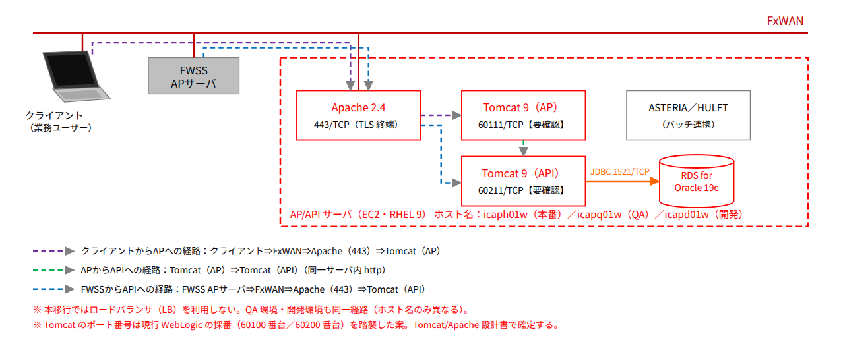

 |  | 図 9-5（移行後）

 |  | QA 環境におけるクライアント（業務ユーザー）からAP サーバおよびAP サーバからAPI サーバへの接続経路を示す
 |  | QA 環境および開発環境は本番環境と同一経路（ホスト名のみ異なる）のため、図 9-6 は図 9-5 を参照とする。
 | 9.6.2. ネットワーク装置
 |  | AWS（VPC、サブネット、ルートテーブル、セキュリティグループ、ネットワーク ACL）を利用する。
9.7. 設置環境
 |  | AWS のデータセンター設備のため対象外とする。
 | 9.7.1. 設置場所
 |  | AWS リージョン（現行 AWS 環境と同一）【要確認】
 | 9.7.2. 設置機器重量
 |  | 対象外
 | 9.7.3. 設置機器使用電力
 |  | 対象外
 | 9.7.4. 無停電電源装置
 |  | 対象外
9.8. データリカバリ設計
 |  | AWS（AMI／EBS スナップショット、RDS スナップショット／ポイントインタイムリカバリ）に準ずる。
9.9. データバックアップ設計
 |  | AWS のバックアップ機能（AWS Backup、RDS 自動バックアップ／手動スナップショット、S3）を利用して実施する
 |  | ・システムバックアップ
 |  |  | システム領域のバックアップはOS 変更時等に随時行う。
 |  | 表 9-27
 |  | 項目 |  |  | 詳細
 |  | 取得タイミング |  |  | 不定期（OS 変更時等） 週次
 |  | 対象領域 |  |  | 全世代（EC2 の全 EBS ボリューム：AMI）
 |  | 媒体 |  |  | Amazon EBS スナップショット（AWS Backup で管理）
 |  | 世代数 |  |  | AWS Backup：2 世代
 |  | バックアップ保持期間 |  |  | AWS Backup 次々回のバックアップ取得時まで
 |  | 外部保管 |  |  | なし（同一リージョン内）
 |  | 媒体保管場所 |  |  | なし

 |  | ・業務データ領域
 |  |  | 業務データ領域のバックアップは、RDS の自動バックアップ（日次スナップショット＋5 分毎のトランザクションログ）に加え、夜間バッチ終了後に手動スナップショット（週次）および Data Pump エクスポート（日次）を取得し、エクスポートは S3 バケットに格納する。
 |  | 表 9-28
 |  | 項目 |  |  | 詳細
 |  | 取得タイミング |  |  | 日次（RDS 自動バックアップ：バックアップウィンドウ 2:00-3:00 JST【要確認】） 週次（RDS 手動スナップショット：日曜夜間バッチ内） 日次（Data Pump エクスポート→S3：夜間バッチ内）
 |  | 対象領域 |  |  | RDS インスタンス全体（自動バックアップ・スナップショット）／全業務スキーマ（Data Pump）
 |  | 媒体 |  |  | RDS バックアップ領域（AWS 管理）／Amazon S3
 |  | 世代数 |  |  | 自動バックアップ：7 日間（連続）／手動スナップショット：2 世代／Data Pump：7 世代
 |  | バックアップ保持期間 |  |  | 自動バックアップ：7 日／手動スナップショット：次々回のバックアップ取得時まで／Data Pump：7 日（S3 ライフサイクル）
 |  | 外部保管 |  |  | なし（S3 クロスリージョンレプリケーションの要否は課題管理）
 |  | 外部保管世代数 |  |  | なし

